mind-mapping
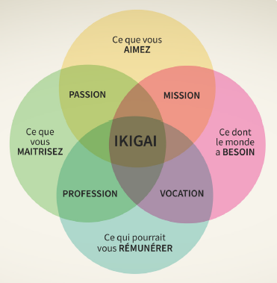
 | Apprendre à apprendre |  | Trouvez votre Ikigai

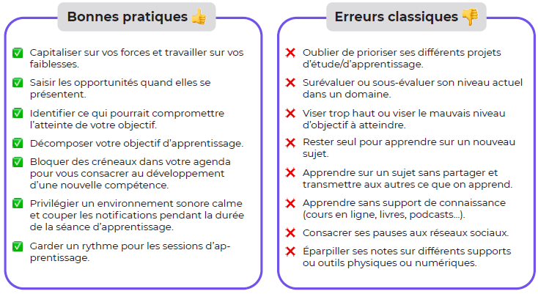

Avancez progressivement, petit pas par petit pas
 |  |  |  | Objectifs de manière SMART

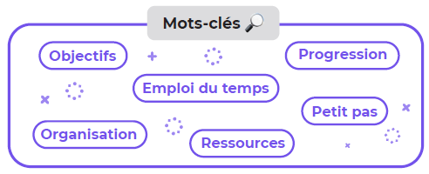
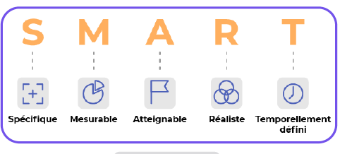

 |  | Dégagez du temps libre

